画像
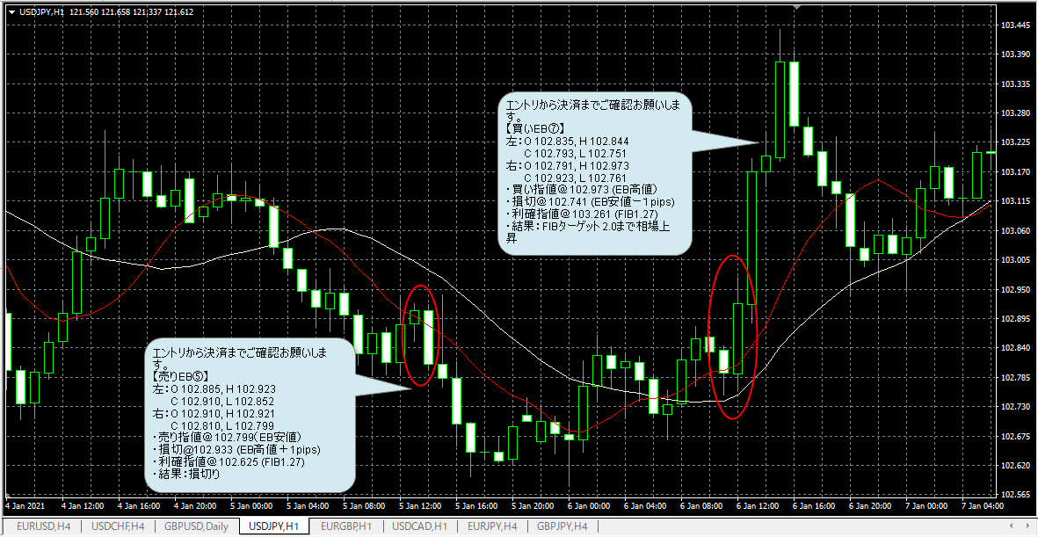
画像１：EBの確認
 | 計７カ所でＥＢを確認したが、エントリー条件をみたしているのはEB⑤（売り）とEB⑦（買い）の２件のみと判断しましたが、
 | 判断方法に間違いがあればご指摘願います。

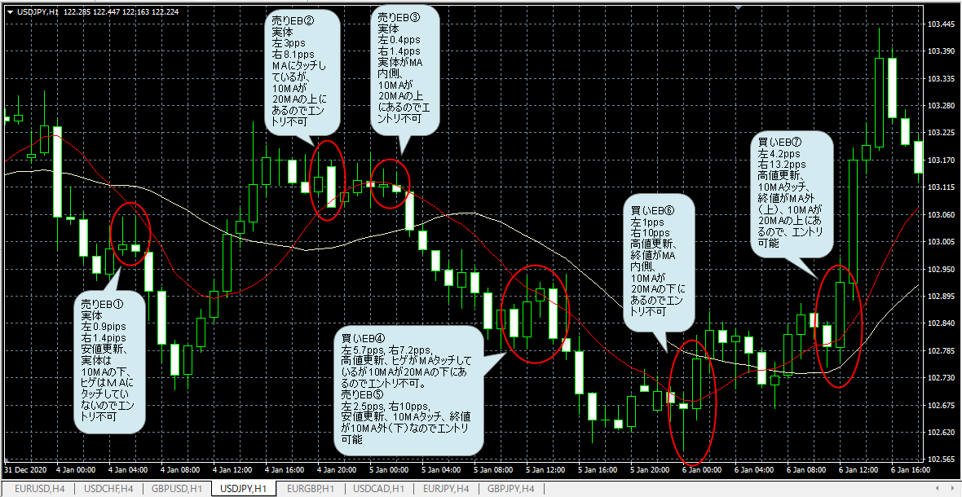

画像２：ＦＩＢの引き方
 | 【売りEB⑤】と【買いEB⑦】に対してＦＩＢの引き方のが確認お願いします。ＥＢの高値・安値は２つのローソク足の最高値と最安値という理解です。
 | 間違っていればご指摘願います。

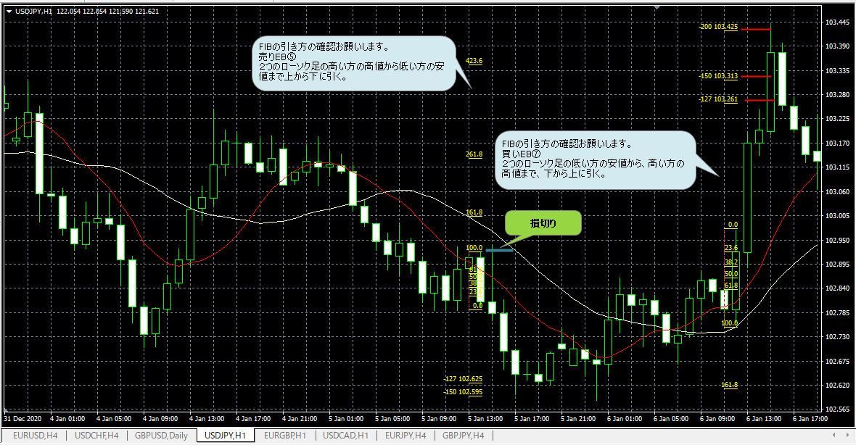

画像３：エントリから決済まで
 | エントリ指値→損切（逆指値）→利確ポイント指値（FIBターゲット）
 | 左右ローソク足の４本値を記載してあります。
 | ※買いＥＢ⑦の吹き出し矢印の位置が間違っていますので、予めご了承ください。

